Ficha Técnica
 |  |  |  | 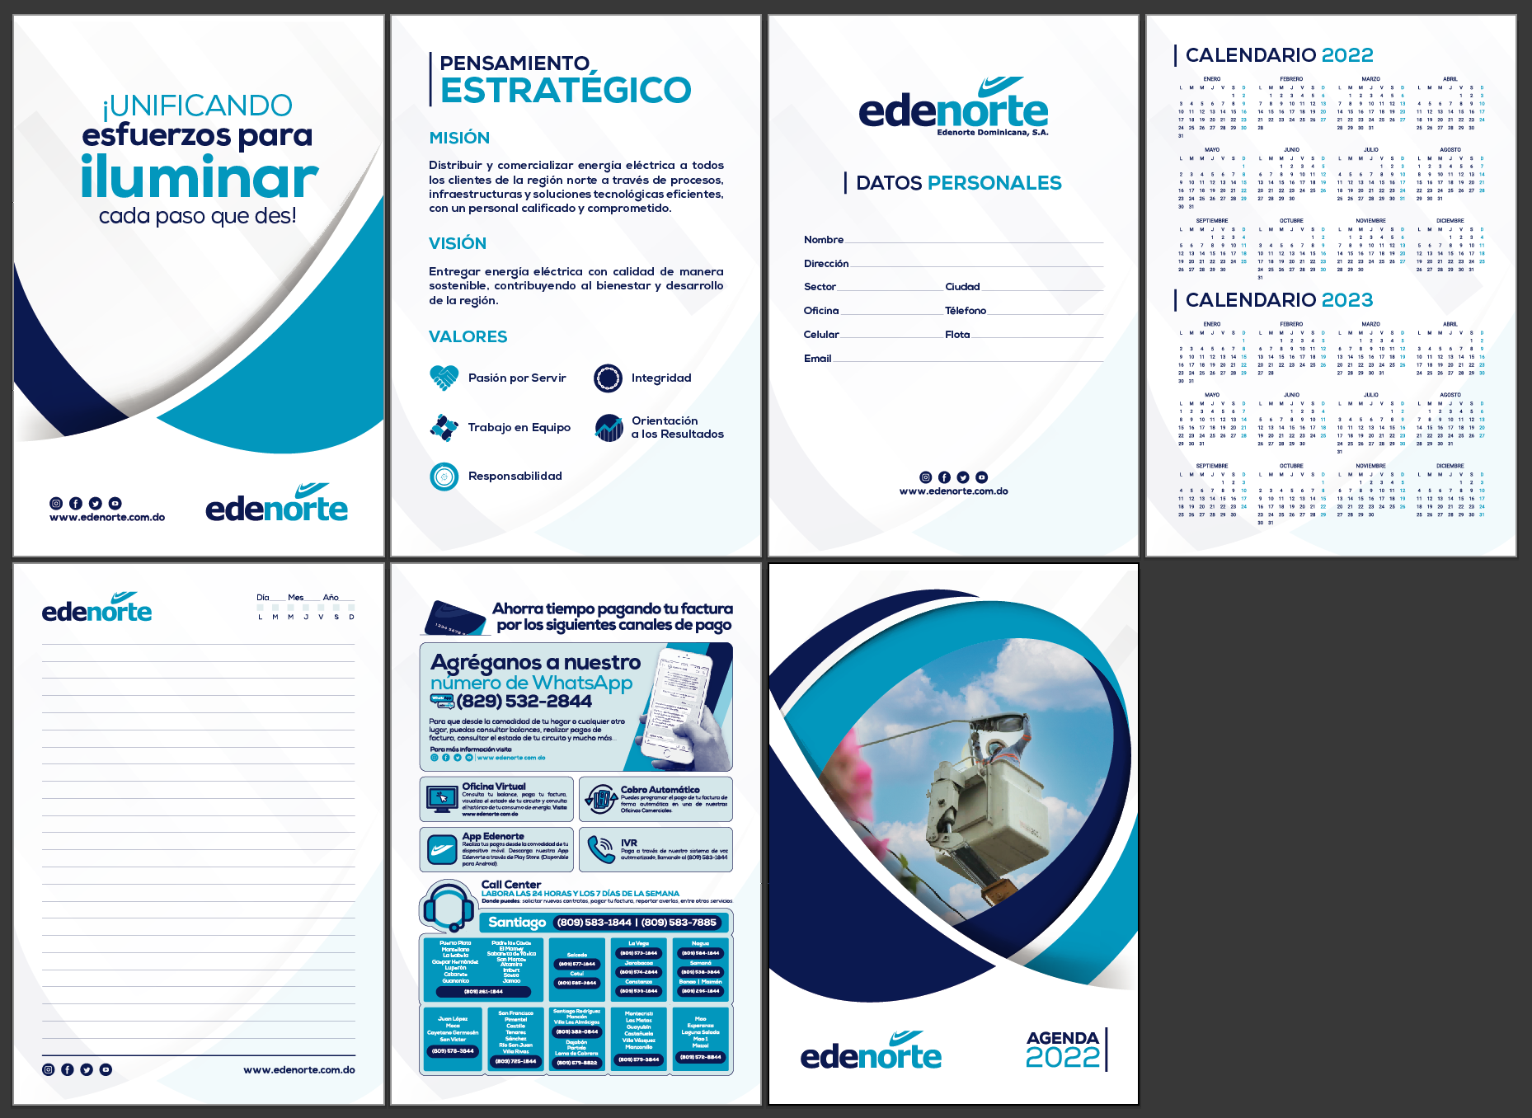

PLANILLA DE DATOS GARANTIZADOS

AGENDA EJECUTIVA (PP) |  |  |  | CÓDIGO | 2015426
 |  |  |  | FECHA REVISIÓN | 2019-10-17
 |  |  |  | ÁREA ESPECIALISTA: GERENCIA DE MERCADEO

DESCRIPCIÓN SAP: AGENDA EJECUTIVA (PP)
ITEM | DATOS | UNIDAD | PEDIDO | OFRECIDO | COMENTARIO
1 | Empresa proveedora | … | (*)
2 | Fabricante | … | (*)
3 | Marca | … | (**)
4 | Modelo | … | (*)
5 | País de origen | … | (*)
6 | Norma de fabricación y ensayos | … | N/A
7 | Embalaje | … | CAJAS DE 25 UNIDADES C/U, QUE NO EXCEDAN PESO DE 60 LIBRAS, PALETIZADO Y FLEJADO
8 | Garantía |  | N/A
9 | Dimensiones
9.1 | Ancho | Pulgadas | 6.5"
9.2 | Largo | Pulgadas | 9.5"
10 | Material
10.1 | Hojas | … | Papel Bond 20
10.2 | Portada | … | Pasta Dura Matte
11 | Tipo de Hoja |  | Rayada
12 | Margenes
12.1 | Superior / Inferior | Pulgadas | 0.38"
12.2 | Derecha / Izquierda | Pulgadas | 0.38"
13 | Impresión
13.1 | Tipo de Impresión | … | Offset
13.2 | Colores de Impresión General | … | CMYK
13.3 | Lados de Impresión |  | Tiro y Retiro (Ambos Lados)
13.4 | Colores del Logo Edenorte | Pantone | Azul Oscuro: 2758C Azul Claro: 312C
14 | Terminación
14.1 | Espacio entre Líneas | Pulgadas | 0.3011"
14.2 | Color de las Líneas | Pantone | Azul Oscuro: 2758C
14.3 | Cantidad de Hojas Totales | Unidad | 125 (250 Páginas)
14.4 | Encuadernación | ... | Anillo Metalico Doble, Blanco
14.5 | Distribución de las Páginas | … | En las primeras páginas de la agenda estarán “Datos Personales, Pensamiento Estratégico”, “Canales de Pago” y “Calendario 2022-2023”.
15 | Diseño de Portada y Hojas |  | Según Arte Anexo (Ver Pestaña)
(*) A indicar por el oferente
(**) Timbrado en el material en alto o bajo relieve
 | 
 |  |  |  | Fecha de la oferta

 | Javier E. Liz H. |  |  | Nombre y firma del oferente
 | Diseñador Gráfico
COMENTARIOS:

